Sheet1
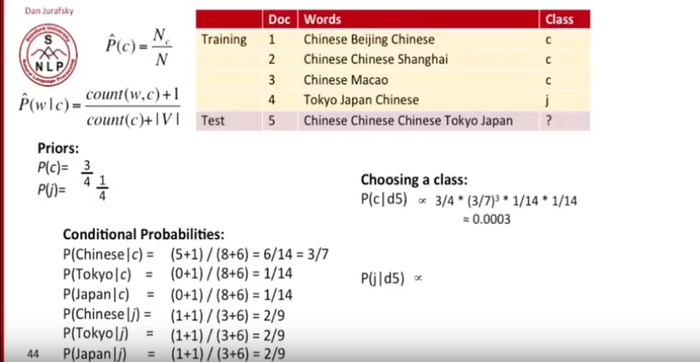
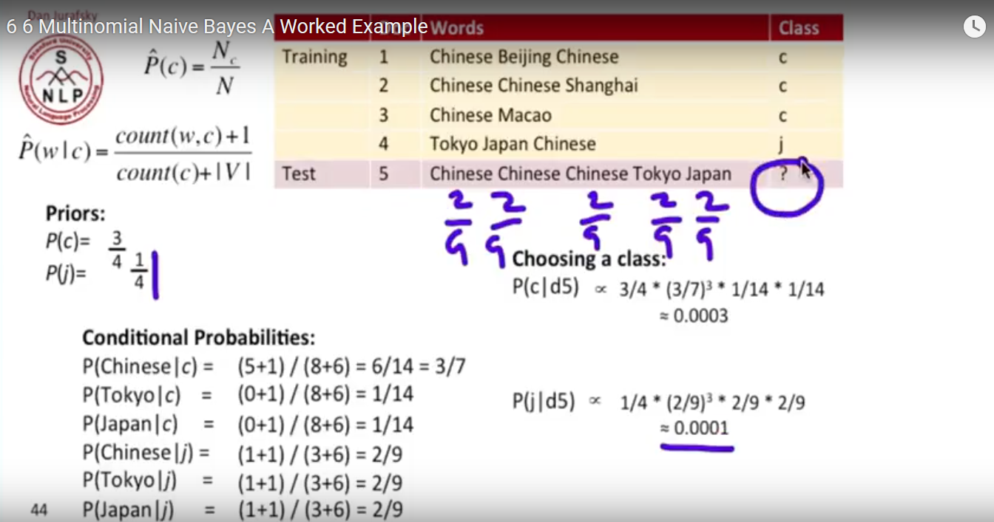
DocumentID | Isi Document |  | D1-TF |  | D2-TF |  | D3-TF |  | Jumlah kata yg akan dicari frekuensinya / jumlah seluruh kata di document tsb
D1 | ruang program kotor |  | ruang | 0.33333333333 | ruang | 0.28571428571 | dosen | 0.25
D2 | ruang kelas bocor ruang lab bau kotoran |  | program | 0.33333333333 | kelas | 0.14285714286 | tidak | 0.25
D3 | dosen tidak masuk kelas |  | kotor | 0.33333333333 | bocor | 0.14285714286 | masuk | 0.25
 |  |  |  |  | lab | 0.14285714286 | kelas | 0.25
 |  |  |  |  | bau | 0.14285714286
 |  |  |  |  | kotoran | 0.14285714286

TF-IDF
D1 | ruang | 0.058696941303 | IDF | LOG(JumlahSeluruhDokumen / Jumlah Dokumen yg ada kemunculan kata tersebut)
 | program | 0.15904017429
 | kotor | 0.15904017429 | ruang | 0.17609125906
 |  |  | program | 0.47712125472
D2 | ruang | 0.050311663974 | kotor | 0.47712125472
 | kelas | 0.025155831987 | kelas | 0.17609125906
 | bocor | 0.068160074697 | bocor | 0.47712125472
 | lab | 0.068160074697 | lab | 0.47712125472
 | bau | 0.068160074697 | bau | 0.47712125472
 | kotoran | 0.068160074697 | kotoran | 0.47712125472
 |  |  | dosen | 0.47712125472 |  |  |  |  |  | tidak
D3 | dosen |  | tidak | 0.47712125472 |  |  |  |  |  | masuk
 | tidak |  | masuk | 0.47712125472
 | masuk
 | kelas

